상품제안서
심플 베이직 머플러(다크그레이)/ 무지 겨울목도리 | 상품코드: F23435

 |  |  |  |  |  |  | 02-412-0044 | www.easy1.co.kr
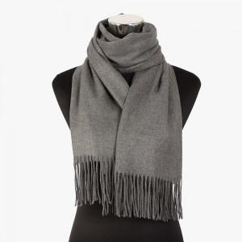

【상세/제작정보】

【인쇄/포장옵션】 | 실크 / 포장불가능

【공급단가】 | 수량 | 200~ | 500~ | 1,000~ | 3,000~ | 5,000~
*VAT별도 | 단가 | 9,880원 | 9,530원 | 9,170원 | 8,820원 | 8,470원

【상품 URL】 | https://dev.easy1.co.kr:443/src/goods_detail.php?gdno=23435

